关系图
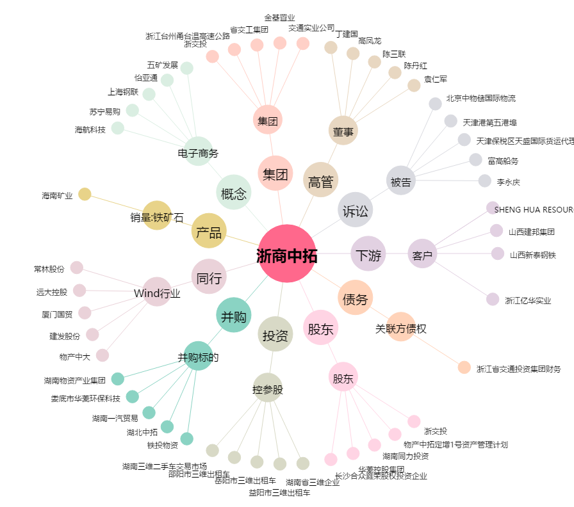
浙商中拓[000906.SZ] - 关系概览图

